Sheet1
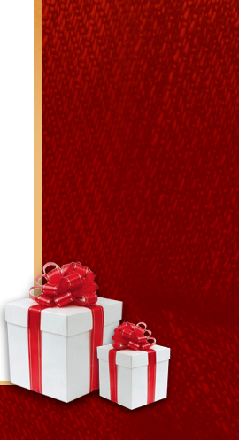
Brindis | 1 | 1 | 1 | 1 | 1 | 1 | 1 | 1 | 1 | 1 | 1 | 1 | 1
Familia | 1 | 2 | 3 |  |  |  |  |  |  |  | 3 | 2 | 1
Amigos |  |  |  |  | 0 | 1 |  | 1 | 0
Regalos |  | 3 | 3 |  |  |  |  |  |  |  | 3 | 3
Canciones |  | 3 | 4 | 5 |  |  |  |  |  | 5 | 4 | 3
Cena |  |  |  |  |  |  |  |  |  | 5 | 5
Alegría |  |  | 5 | 5
Paz |  |  | 5 | 6 | 7 |  |  |  | 7 | 6 | 5
Sueños
Fraternidad |  |  |  | 7 | 7 |  |  |  | 7 | 7
Deseos |  |  |  | 7 | 8 | 9 |  | 9 | 8 | 7
Prosperidad
Luz |  |  |  |  | 9 | 9 |  | 9 | 9
Esperanza |  |  |  |  | 9 | 10 | 11 | 10 | 9

Sheet2
 | Brindis | Familia | Amigos | Regalos | Canciones | Cena | Alegría | Paz | Sueños | Fraternidad | Deseos | Prosperidad
 | 1 | 1
 | 1 | 2 |  | 3 | 3
 | 1 | 3 |  | 3 | 4 |  | 5 | 5
 | 1 |  |  |  | 5 |  | 5 | 6 |  | 7 | 7
 | 1 |  | 0 |  |  |  |  | 7 |  | 7 | 8
 | 1 |  | 1 |  |  |  |  |  |  |  | 9
 | 1
 | 1 |  | 1 |  |  |  |  |  |  |  | 9
 | 1 |  | 0 |  |  |  |  | 7 |  | 7 | 8
 | 1 |  |  |  | 5 | 5 |  | 6 |  | 7 | 7
 | 1 | 3 |  | 3 | 4 | 5 |  | 5
 | 1 | 2 |  | 3 | 3
 | 1 | 1

